상품제안서
심플 웰컴키트 S3 | 상품코드: S27730

 |  |  |  |  |  | 02-713-8555 | www.synergygift.co.kr
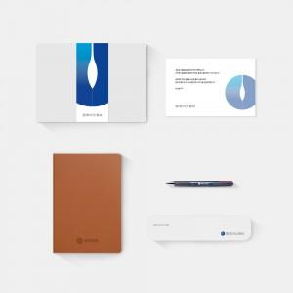

【상세/제작정보】 | 디자인패키지, 고급다이어리, 파이롯트 3색펜, 휴대용칫솔살균기, 웰컴카드 5종 KIT

【인쇄/포장옵션】 | 전체 1곳 포함 / 포장불가능

【공급단가】 | 수량 | 100~ | 300~ | 500~ | 1,000~
*VAT별도 | 스티커형 | 29,000원 | 28,000원 | 26,500원 | 25,500원
 | 띠지형 | 31,000원 | 30,000원 | 28,000원 | 26,500원

【상품 URL】 | https://www.synergygift.co.kr:443/src/goods_detail.php?gdno=27730

